Рус
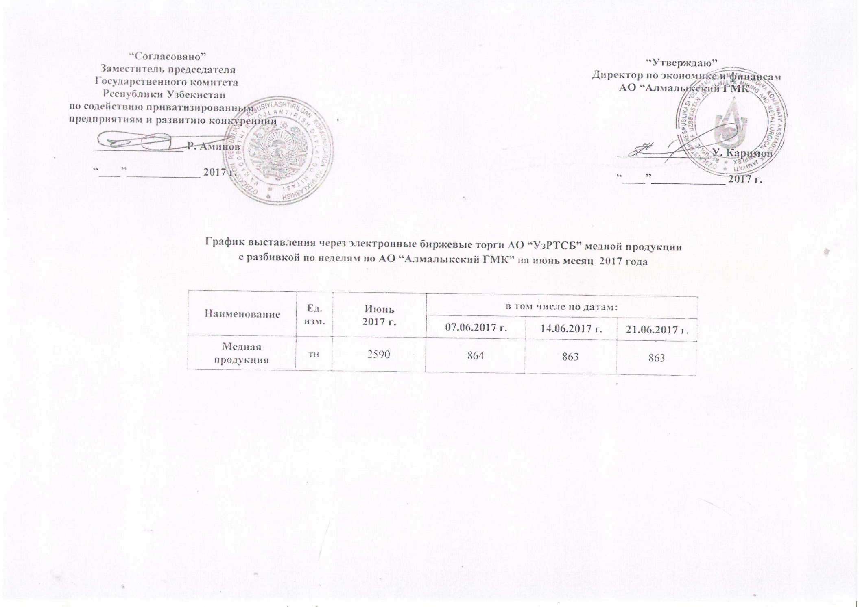
График выставления через электронные биржевые торги АО "УзРТСБ" медной продукции с разбивкой по неделям по АО "Алмалыкский ГМК" на июнь месяц 2017 года

Наименование | Ед. изм. | Июнь 2017 г. | в том числе по датам:
 |  |  | 07.06.2017 г. | 2017-06-14 | 2017-06-21
Медная продукция | тн | 2,590 | 864 | 863 | 863

